PAGE TITRE
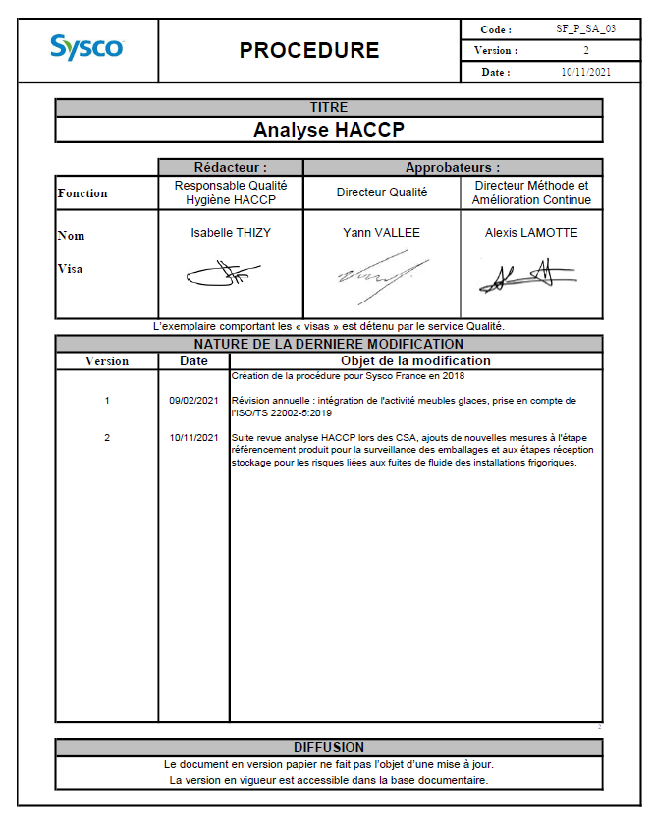
 | PROCEDURE |  |  | Code : | SF_P_SA_03
 |  |  |  | Version : | 2
 |  |  |  | Date : | 2021-11-10

TITRE
Analyse HACCP

 | Rédacteur : |  | Approbateurs :
Fonction | Responsable Qualité Hygiène HACCP |  | Directeur Qualité | Directeur Méthode et Amélioration Continue
Nom Visa | Isabelle THIZY |  | Yann VALLEE | Alexis LAMOTTE
L’exemplaire comportant les « visas » est détenu par le service Qualité.
NATURE DE LA DERNIERE MODIFICATION
Version | Date | Objet de la modification
1 2 | 09/02/2021 10/11/2021 | Création de la procédure pour Sysco France en 2018 Révision annuelle : intégration de l'activité meubles glaces, prise en compte de l'ISO/TS 22002-5:2019 Suite revue analyse HACCP lors des CSA, ajouts de nouvelles mesures à l'étape référencement produit pour la surveillance des emballages et aux étapes réception stockage pour les risques liées aux fuites de fluide des installations frigoriques.
2
DIFFUSION
Le document en version papier ne fait pas l’objet d’une mise à jour.
La version en vigueur est accessible dans la base documentaire.

